Memoria
ANÁLISIS Y DISENO ESTRUCTURAL DE RESERVORIO CUADRADO
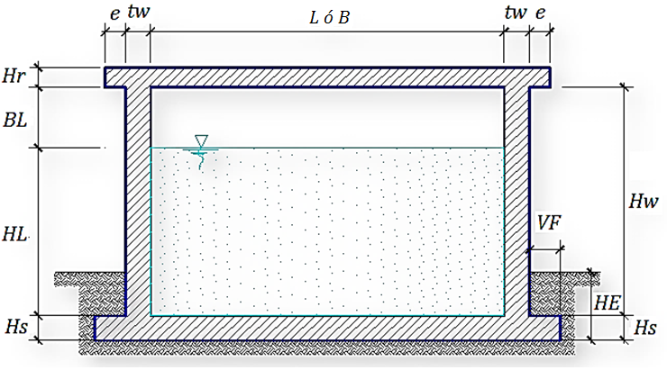
DATOS DE DISEÑO
Capacidad Requerida |  |  | 12.00 m3
Longitud |  |  | 2.5 m
Ancho |  |  | 2.5 m
Altura del Líquido (HL) |  |  | 1.90 m
Borde Libre (BL) |  |  | 0.45 m
Altura Total del Reservorio (HW) |  |  | 2.35 m
Volumen de líquido Total |  |  | 12.00 m3
Espesor de Muro (tw) |  |  | 0.15 m
Espesor de Losa Techo (Hr) |  |  | 0.15 m
Alero de la losa de techo ( e ) |  |  | 0.10 m
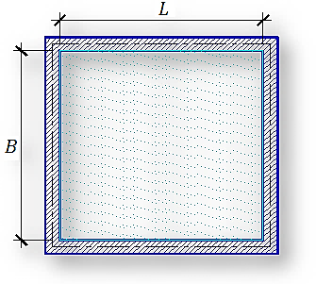
Sobrecarga en la tapa |  |  | 100 kg/m2
Espesor de la losa de fondo (Hs) |  |  | 0.15 m
Espesor de la zapata |  |  | 0.35 m
Alero de la Cimentacion (VF) |  |  | 0.20 m
Tipo de Conexión Pared-Base |  |  | Flexible

Largo del clorador |  |  | 1.05 m
Ancho del clorador |  |  | 0.80 m
Espesor de losa de clorador |  |  | 0.10 m
Altura de muro de clorador |  |  | 1.22 m
Espesor de muro de clorador |  |  | 0.10 m
Peso de Bidon de agua |  |  | 60.00 kg
Peso de clorador |  |  | 979 kg
Peso de clorador por m2 de techo |  |  | 107.83 kg/m2

Peso Propio del suelo (gm): |  |  | 2.00 ton/m3
Profundidad de cimentacion (HE): |  |  | 0.50 m
Angulo de friccion interna (Ø): |  |  | 30.00 °
Presion admisible de terreno (st): |  |  | 1.00 kg/cm2

Resistencia del Concreto (f'c) |  |  | 210 kg/cm2
Ec del concreto |  |  | 218,820 kg/cm2
Fy del Acero |  |  | 4,200 kg/cm2
Peso especifico del concreto |  |  | 2,400 kg/m3
Peso especifico del líquido |  |  | 1,000 kg/m3
Aceleración de la Gravedad (g) |  |  | 9.81 m/s2
Peso del muro |  |  | 9,012.01 kg
Peso de la losa de techo |  |  | 3,268.41 kg
Recubrimiento Muro |  |  | 0.05 m
Recubrimiento Losa de techo |  |  | 0.03 m
Recubrimiento Losa de fondo |  |  | 0.05 m
Recubrimiento en Zapata de muro |  |  | 0.10 m

1.- PARÁMETROS SÍSMICOS: (Reglamento Peruano E.030)
Z = | 0.25
U = | 1.50
S = | 1.10

2.- ANÁLISIS SÍSMICO ESTÁTICO: (ACI 350.3-06)
2.1.- Coeficiente de masa efectiva (ε):
$$ε=\left[0.0151{\left(\frac{L}{H_{L}}\right)}^{2}−0.1908\left(\frac{L}{H_{L}}\right)+1.021\right]≤1.0$$
 |  |  |  |  | Ecua. 9.34 (ACI 350.3-06)

ε = | 0.8

2.2.- Masa equivalente de la aceleración del líquido:
Peso equivalente total del líquido almacenado (WL)= |  |  |  |  | 12,000 kg | 1223 kg.s2/m
$$\frac{W_{i}}{W_{L}}=\frac{\tan\left[0.866\left(L/{H_{L}}\right)\right]}{0.866\left(L/{H_{L}}\right)}$$
 |  |  | Ecua. 9.1 (ACI 350.3-06)

$$\frac{W_{c}}{W_{L}}=0.264\left(L/{H_{L}}\right)\tan\left[3.16\left({H_{L}}/L\right)\right]$$
 |  |  | Ecua. 9.2 (ACI 350.3-06)

Peso del líquido (WL) = |  |  |  |  | 12,000 kg
Peso de la pared del reservorio (Ww1) = |  |  |  |  | 9,012 kg
Peso de la losa de techo (Wr) = |  |  |  |  | 3,268 kg | 872 kg.s2/m
Peso Equivalente de la Componente Impulsiva (Wi) = |  |  |  |  | 8,551 kg | Ecua. 9.34 (ACI 350.3-06)
Peso Equivalente de la Componente Convectiva (Wc) = |  |  |  |  | 4,120 kg
Peso efectivo del depósito (We = ε * Ww + Wr) = |  |  |  |  | 10,478 kg

2.3.- Propiedades dinámicas:
Frecuencia de vibración natural componente Impulsiva (ωi): |  |  |  |  | 254.30 rad/s
Masa del muro (mw): |  |  |  |  | 86 kg.s2/m2
Masa impulsiva del líquido (mi): |  |  |  |  | 173 kg.s2/m2
Masa total por unidad de ancho (m): |  |  |  |  | 260 kg.s2/m2
Rigidez de la estructura (k): |  |  |  |  | 11,215,090 kg/m2
Altura sobre la base del muro al C.G. del muro (hw): |  |  |  |  | 1.18 m
Altura al C.G. de la componente impulsiva (hi): |  |  |  |  | 0.71 m
Altura al C.G. de la componente impulsiva IBP (h'i): |  |  |  |  | 1.10 m
Altura resultante (h): |  |  |  |  | 0.87 m
Altura al C.G. de la componente compulsiva (hc): |  |  |  |  | 1.24 m
Altura al C.G. de la componente compulsiva IBP (h'c): |  |  |  |  | 1.39 m
Frecuencia de vibración natural componente convectiva (ωc): |  |  |  |  | 3.48 rad/s
Periodo natural de vibración correspondiente a Ti : |  |  |  |  | 0.02 seg
Periodo natural de vibración correspondiente a Tc : |  |  |  |  | 1.80 seg
$$ω_{i}=\sqrt{k/m}$$
$$\frac{L}{H_{L}}<1.333→\frac{h_{i}}{H_{L}}=0.5−0.09375\left(\frac{L}{H_{L}}\right)$$
$$\frac{h_{c}}{H_{L}}=1−\frac{\cosh\left[3.16\left({H_{L}}/L\right)\right]−1}{3.16\left({H_{L}}/L\right)\sinh\left[3.16\left({H_{L}}/L\right)\right]}$$

$$m=m_{w}+m_{i}$$
$$\frac{{h′}_{c}}{H_{L}}=1−\frac{\cosh\left[3.16\left({H_{L}}/L\right)\right]−2.01}{3.16\left({H_{L}}/L\right)\sinh\left[3.16\left({H_{L}}/L\right)\right]}$$
$$m_{w}=H_{w}t_{w}\left({γ_{c}}/g\right)$$
$$\frac{L}{H_{L}}≥1.333→\frac{h_{i}}{H_{L}}=0.375$$
$$m_{i}=\left(\frac{W_{i}}{W_{L}}\right)\left(\frac{L}{2}\right)H_{L}\left(\frac{γ_{L}}{g}\right)$$
$$λ=\sqrt{3.16g\tanh\left[3.16\left({H_{L}}/L\right)\right]}$$
$$\frac{L}{H_{L}}<0.75→\frac{{h′}_{i}}{H_{L}}=0.45$$
$$\frac{L}{H_{L}}≥0.75→\frac{{h^{′}}_{i}}{H_{L}}=\frac{0.866\left(\frac{L}{H_{L}}\right)}{2\tanh\left[0.866\left(\frac{L}{H_{L}}\right)\right]}−1/8$$
$$ω_{c}=\frac{λ}{\sqrt{L}}$$
$$h=\frac{\left(h_{w}m_{w}+h_{i}m_{i}\right)}{\left(m_{w}+m_{i}\right)}$$
$$T_{i}=\frac{2π}{ω_{i}}=2π\sqrt{m/k}$$
$$h_{w}=0.5H_{w}$$
$$k=\frac{4E_{c}}{4}{\left(\frac{t_{w}}{h}\right)}^{3}$$
$$T_{i}=\frac{2π}{ω_{c}}=\left(\frac{2π}{λ}\right)\sqrt{L}$$

Factor de amplificación espectral componente impulsiva Ci: |  |  |  |  | 2.50
Factor de amplificación espectral componente convectiva Cc: |  |  |  |  | 1.27
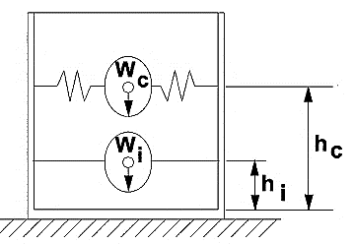

Altura del Centro de Gravedad del Muro de Reservorio hw = |  |  |  |  | 1.18 m
Altura del Centro de Gravedad de la Losa de Cobertura hr = |  |  |  |  | 2.43 m
Altura del Centro de Gravedad Componente Impulsiva hi = |  |  |  |  | 0.71 m
Altura del Centro de Gravedad Componente Impulsiva IBP h'i = |  |  |  |  | 1.10 m
Altura del Centro de Gravedad Componente Convectiva hc = |  |  |  |  | 1.24 m
Altura del Centro de Gravedad Componente Convectiva IBP h'c = |  |  |  |  | 1.39 m

2.4.- Fuezas laterales dinámicas:
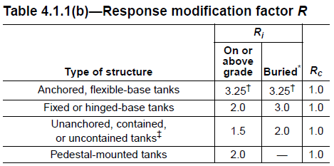
I = | 1.50
Ri = | 2.00
Rc = | 1.00
Z = | 0.25
S = | 1.10

$$P_{w}=ZSIC_{i}\frac{εW_{w}}{R_{wi}}$$
$${P′}_{w}=ZSIC_{i}\frac{ε{W′}_{w}}{R_{wi}}$$
Pw = | 4,646.82 kg | Fuerza Inercial Lateral por Aceleración del Muro
$$P_{r}=ZSIC_{i}\frac{εW_{r}}{R_{wi}}$$
Pr = | 1,685.27 kg | Fuerza Inercial Lateral por Aceleración de la Losa
$$P_{i}=ZSIC_{i}\frac{εW_{i}}{R_{wi}}$$
Pi = | 4,409.17 kg | Fuerza Lateral Impulsiva

$$P_{c}=ZSIC_{c}\frac{εW_{c}}{R_{wc}}$$
Pc = | 2,150.42 kg | Fuerza Lateral Convectiva
$$V=\sqrt{{\left(P_{i}+P_{w}+P_{r}\right)}^{2}+{P_{c}}^{2}}$$
V = | 10,954.40 kg | Corte basal total

2.5.- Aceleración Vertical:

$$q_{hy}=γ_{L}\left(H_{L}−y\right)$$
$$p_{hy}=ZSIC_{v}\frac{b}{R_{wi}}.q_{hy}$$
$$p_{hy}=a_{v}.q_{hy}$$
La carga hidrostática qhy a una altura y:
La presión hidrodinámica reultante Phy:
Cv=1.0 (para depósitos rectangulares)
b=2/3
Ajuste a la presión hidróstatica debido a la aceleración vertical
Presion hidroestatica |  |  | Presion por efecto de sismo vertical

 | qh(superior)= | 0.0 kg/m2 |  | Ph(superior)= | 0.0 kg/m2

qh(fondo)= | 1,900.0 kg/m2 |  | Ph(fondo)= | 261.3 kg/m2

2.6.- Distribución Horizontal de Cargas:
$$p_{hy}=ZSIC_{v}\frac{b}{R_{wi}}.q_{hy}$$
$$p_{hy}=$$
Presión lateral por sismo vertical |  |  |  |  |  |  | 261.3 kg/m2 | -137.50 y
$$P_{wy}=ZSI\frac{C_{i}}{R_{wi}}\left(εγ_{c}Bt_{w}\right)$$
$$P_{wy}=$$
Distribución de carga inercial por Ww |  |  |  |  |  |  | 373.20 kg/m
$$P_{iy}=\frac{P_{i}}{2H_{L}^{2}}\left(4H_{L}−6H_{i}\right)−\frac{P_{i}}{2H_{L}^{3}}\left(6H_{L}−12H_{i}\right)y$$
$$P_{iy}=$$
Distribución de carga impulsiva |  |  |  |  |  |  | 2039.7 kg/m | -925.67 y
$$P_{cy}=\frac{P_{c}}{2H_{L}^{2}}\left(4H_{L}−6H_{c}\right)−\frac{P_{c}}{2H_{L}^{3}}\left(6H_{L}−12H_{c}\right)y$$
$$P_{cy}=$$
Distribución de carga convectiva |  |  |  |  |  |  | 47.7 kg/m | 545.52 y

$$p_{hy}=ZSIC_{v}\frac{b}{R_{wi}}.q_{hy}$$
2.7.- Presión Horizontal de Cargas:
ymax= | 1.90 m |  |  |  |  | P=Cz+D
ymin= | 0.00 m
$$p_{hy}=$$
Presión lateral por sismo vertical |  |  |  |  |  |  | 261.3 kg/m2 | -137.50 y
$$p_{wy}=\frac{P_{wy}}{B}$$
$$p_{wy}=$$
Presión de carga inercial por Ww |  |  |  |  |  |  | 148.5 kg/m2
$$p_{iy}=\frac{P_{iy}}{B}$$
$$p_{iy}=$$
Presión de carga impulsiva |  |  |  |  |  |  | 811.6 kg/m2 | -368.34 y
$$p_{cy}=\frac{P_{cy}}{B}$$
$$p_{cy}=$$
Presión de carga convectiva |  |  |  |  |  |  | 19.0 kg/m2 | 217.07 y

2.8.- Momento Flexionante en la base del muro (Muro en voladizo):

$$M_{w}=P_{w}xh_{w}$$
$$M_{r}=P_{r}xh_{r}$$
$$M_{i}=P_{i}xh_{i}$$
Mw = | 5,483 kg.m
Mr = | 4,087 kg.m
Mi = | 3,131 kg.m
$$M_{c}=P_{c}xh_{c}$$
$$M_{b}=\sqrt{{\left(M_{i}+M_{w}+M_{r}\right)}^{2}+{M_{c}}^{2}}$$
Mc = | 2,667 kg.m
Mb = | 12,977 kg.m | Momento de flexión en la base de toda la seccion

2.9.- Momento en la base del muro:

$$M_{w}=P_{w}xh_{w}$$
$$M_{r}=P_{r}xh_{r}$$
$${M′}_{i}=P_{i}x{h′}_{i}$$
Mw = | 5,483 kg.m
Mr = | 4,087 kg.m
M'i = | 4,831 kg.m
$${M′}_{c}=P_{c}x{h′}_{c}$$
$$M_{o}=\sqrt{{\left({M′}_{i}+M_{w}+M_{r}\right)}^{2}+{{M′}_{c}}^{2}}$$
M'c = | 2,989 kg.m
Mo = | 14,708 kg.m | Momento de volteo en la base del reservorio

Factor de Seguridad al Volteo (FSv):
Mo = | 14,708 kg.m
MB = | 35,180 kg.m |  | 2.40 | Cumple
ML = | 35,180 kg.m |  | 2.40 | Cumple |  | FS volteo mínimo = | 1.5

2.9.- Combinaciones Últimas para Diseño
El Modelamiento se efectuó en el programa de análisis de estructuras SAP2000(*), para lo cual se consideró las siguientes
combinaciones de carga:

$$E=\sqrt{{\left(p_{iy}+p_{wy}\right)}^{2}+p_{cy}^{2}+p_{hy}^{2}}$$
U = 1.4D+1.7L+1.7F
U = 1.25D+1.25L+1.25F+1.0E
U = 0.9D+1.0E

Donde: D (Carga Muerta), L (Carga Viva), F (Empuje de Líquido) y E (Carga por Sismo).

(*) para el modelamiento de la estructura puede utilizarse el software que el ingeniero estructural considere pertinente.

3.-Modelamiento y resultados mediante Programa SAP2000

Resultante del Diagrama de Momentos M22 – Max. (Envolvente) en la direccion X
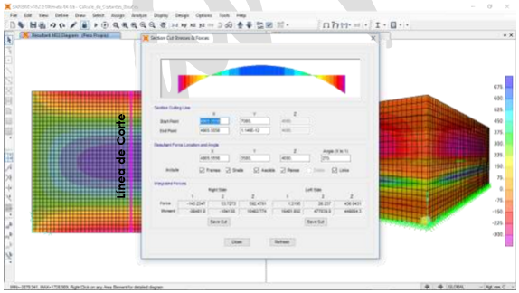

Fuerzas Laterales actuantes por Presión del Agua.

4.-Diseño de la Estructura
El refuerzo de los elementos del reservorio en contacto con el agua se colocará en doble malla.

4.1.- Verificación y cálculo de refuerzo del muro

a. Acero de Refuerzo Vertical por Flexión:
Momento máximo ultimo M22 (SAP) |  |  | 330.00 kg.m
 |  | As = | 0.88 cm2 | Usando | 2 | s= 0.80 m
 |  | Asmin = | 2.00 cm2 | Usando | 2 | s= 0.71 m

b. Control de agrietamiento
 | w = | 0.033 cm | (Rajadura Máxima para control de agrietamiento)
$$s_{max}=(\frac{107046}{f_{s}}−2C_{c})\frac{w}{0.041}$$
$$s_{max}=30.5\left(\frac{2817}{f_{s}}\right)\frac{w}{0.041}$$
 | S máx = | 26 cm
 | S máx = | 27 cm

$$V_{c}=0.53\sqrt{f^{′}c}$$
c. Verificación del Cortante Vertical
Fuerza Cortante Máxima (SAP) V23 |  |  | 1,050.00 kg
Resistencia del concreto a cortante |  |  | 7.68 kg/cm2
Esfuerzo cortante último = V/(0.85bd) |  |  | 1.24 kg/cm2 | Cumple

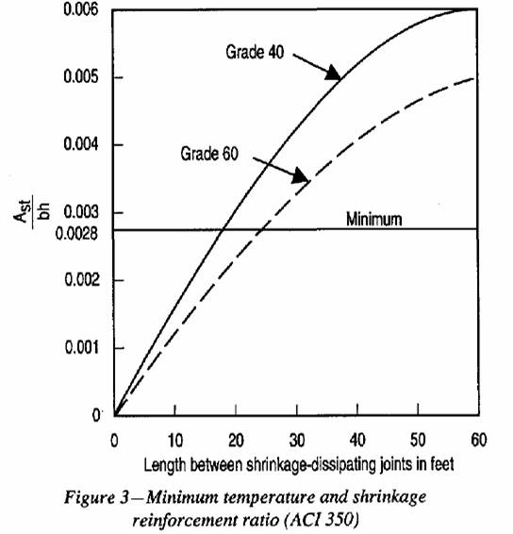
d.Verificación por contracción y temperatura
 |  |  |  |  |  | L | B
 |  |  |  | Long. de muro entre juntas (m) |  | 2.81 m | 2.81 m
 |  |  |  | Long. de muro entre juntas (pies) |  | 9.23 pies | 9.23 pies | (ver figura)
 |  |  |  | Cuantía de acero de temperatura |  | 0.003 | 0.003 | (ver figura)
 |  |  |  | Cuantía mínima de temperatura |  | 0.003 | 0.003
 |  |  |  | Área de acero por temperatura |  | 4.50 cm2 | 4.50 cm2

 |  |  |  |  |  | Usando | 2 | s= 0.32 m

e.Acero de Refuerzo Horizontal por Flexión:
Momento máximo ultimo M11 (SAP) |  |  | 250.00 kg.m
 |  | As = | 0.67 cm2 | Usando | 2 | s= 1.07 m
 |  | Asmin = | 1.50 cm2 | Usando | 2 | s= 0.95 m

$$A_{s}={N_{U}}/{0.9f_{y}}$$
f.Acero de Refuerzo Horizontal por Tensión:
Tension máximo ultimo F11 (SAP) |  |  | 2,000.00 kg
 |  | As = | 0.53 cm2 | Usando | 2 | s= 1.34 m

$$V_{c}=0.53\sqrt{f^{′}c}$$
g.Verificación del Cortante Horizontal
Fuerza Cortante Máxima (SAP) V13 |  |  | 1,400.00 kg
Resistencia del concreto a cortante |  |  | 7.68 kg/cm2
Esfuerzo cortante último = V/(0.85bd) |  |  | 1.65 kg/cm2 | Cumple

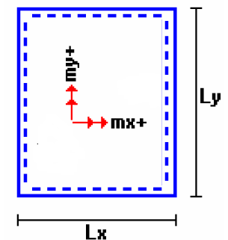
4.2 Cálculo de acero de refuerzo en losa de techo.
La losa de cobertura será una losa maciza armada en dos direcciones, para su diseño se utilizará el Método de Coeficientes.

Mx = Cx Wu Lx2 |  | Momento de flexión en la dirección x
My = Cy Wu Ly2 |  | Momento de flexión en la dirección y

Para el caso del Reservorio, se considerara que la losa se encuentra apoyada al muro en todo su perímetro, por lo cual se considera una condición de CASO 1

Carga Viva Uniformente Repartida |  |  |  | WL = | 100 kg/m2
Carga Muerta Uniformente Repartida |  |  |  | WD = | 518 kg/m2
Luz Libre del tramo en la dirección corta |  |  |  | Lx = | 2.51 m
Luz Libre del tramo en la dirección larga |  |  |  | Ly = | 2.51 m
 |  |  |  |  |  | Muerta | Viva
Relación m=Lx/Ly |  | 1.00 |  |  | Factor Amplificación | 1.4 | 1.7

Momento + por Carga Muerta Amplificada |  |  |  | Cx = | 0.036 | Mx = | 164.8 kg.m
 |  |  |  | Cy = | 0.036 | My = | 164.8 kg.m

Momento + por Carga Viva Amplificada |  |  |  | Cx = | 0.036 | Mx = | 38.7 kg.m
 |  |  |  | Cy = | 0.036 | My = | 38.7 kg.m

a. Cálculo del acero de refuerzo

Momento máximo positivo (+) |  |  | 203 kg.m
Area de acero positivo (inferior) |  |  | 0.43 cm2 | Usando | 2 | s= 1.64 m

Area de acero por temperatura |  |  | 4.50 cm2 | Usando | 2 | s= 0.16 m

$$V_{c}=0.53\sqrt{f^{′}c}$$
b.Verificación del Cortante
Fuerza Cortante Máxima |  |  | 1,125 kg
Resistencia del concreto a cortante |  |  | 7.68 kg/cm2
Esfuerzo cortante último = V/(0.85bd) |  |  | 1.32 kg/cm2 | Cumple

4.3 Cálculo de Acero de Refuerzo en Losa de Fondo
a. Cálculo de la Reacción Amplificada del Suelo
Las Cargas que se trasmitirán al suelo son:

 |  |  | Carga Muerta (Pd) |  | Carga Viva (PL) |  | Carga Líquido (PH)
Peso Muro de Reservorio |  |  | 9,012 | Kg | ---- |  | ----
Peso de Losa de Techo + Piso |  |  | 6,985 | Kg | ---- |  | ----
Peso del Clorador |  |  | 979 | Kg | ----
Peso del líquido |  |  | ---- |  | ---- |  | 12,000.00 | kg
Sobrecarga de Techo |  |  | ---- |  | 908 | Kg | ----
 |  |  | 16,976.08 kg |  | 907.89 kg |  | 12,000.00 kg

Capacidad Portante Neta del Suelo |  |  | qsn = qs - gs ht - gc eL - S/C |  |  | 0.86 kg/cm2
Presión de la estructura sobre terreno |  |  | qT = (Pd+PL)/(L*B) |  |  | 0.29 kg/cm2 | Correcto
Reacción Amplificada del Suelo |  |  | qsnu = (1.4*Pd+1.7*PL+1.7*Ph)/(L*B) |  |  | 0.44 kg/cm2
Area en contacto con terreno |  |  | 10.32 m2
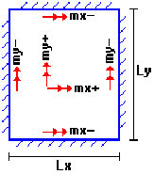
 |  |  |  |  |  |  |  |  | 1.95
b. Cálculo del acero de refuerzo

El análisis se efectuará considerando la losa de fondo armada en dos sentidos, siguiendo el criterio que la losa mantiene una continuidad con los muros, se tienen momentos finales siguientes por el Método de los Coeficientes:

Luz Libre del tramo en la dirección corta |  |  |  | Lx = | 2.51 m
Luz Libre del tramo en la dirección larga |  |  |  | Ly = | 2.51 m

Momento + por Carga Muerta Amplificada |  |  |  | Cx = | 0.018 | Mx = | 261.7 kg.m
 |  |  |  | Cy = | 0.018 | My = | 261.7 kg.m

Momento + por Carga Viva Amplificada |  |  |  | Cx = | 0.027 | Mx = | 362.4 kg.m
 |  |  |  | Cy = | 0.027 | My = | 362.4 kg.m

Momento - por Carga Total Amplificada |  |  |  | Cx = | 0.045 | Mx = | 1,258.3 kg.m
 |  |  |  | Cy = | 0.045 | My = | 1,258.3 kg.m

Momento máximo positivo (+) |  |  | 624 kg.m |  | Cantidad:
Area de acero positivo (Superior) |  |  | 1.68 cm2 | Usando | 1 | 2 | s= 0.42 m

Momento máximo negativo (-) |  |  | 1,258 kg.m
Área de acero negativo (Inf. zapata) |  |  | 3.47 cm2 | Usando | 1 | 3 | s= 0.37 m

Área de acero por temperatura |  |  | 4.50 cm2 | Usando | 1 | 2 | s= 0.32 m

$$V_{c}=0.53\sqrt{f^{′}c}$$
c. Verificación del Cortante
Fuerza Cortante Máxima |  |  | 5,563 kg
Resistencia del concreto a cortante |  |  | 7.68 kg/cm2
Esfuerzo cortante último = V/(0.85bd) |  |  | 2.62 kg/cm2 | Cumple

RESUMEN |  |  |  |  |  | Teórico | Asumido
Acero de Refuerzo en Pantalla Vertical. |  |  |  | Ø | 3/8'' | @ 0.26 m | @ 0.25 m
Acero de Refuerzo en Pantalla Horizontal |  |  |  | Ø | 3/8'' | @ 0.26 m | @ 0.25 m
Acero en Losa de Techo (inferior) |  |  |  | Ø | 3/8'' | @ 0.16 m | @ 0.15 m
Acero en Losa de Techo (superior) |  |  |  | Ø | 3/8'' | Ninguna
Acero en Losa de Piso (superior) |  |  |  | Ø | 3/8'' | @ 0.26 m | @ 0.25 m
Acero en Losa de Piso (inferior) |  |  |  | Ø | 3/8'' | @ 0.26 m | @ 0.25 m
Acero en zapata (inferior) |  |  |  | Ø | 1/2'' | @ 0.26 m | @ 0.20 m

